상품제안서
닥터지 소프트 터치 밀크 콜라겐 핸드크림 75ml | 상품코드: S47929

 |  |  |  |  |  |  | 02-713-8555 | www.synergygift.co.kr
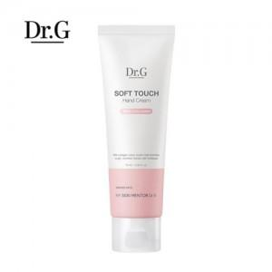

【상세/제작정보】

【인쇄/포장옵션】 | 실크 / 포장지포장

【공급단가】 | 수량 | 50~ | 100~ | 300~ | 1,000~ | 3,000~
*VAT별도 | 단가 | 3,310원 | 3,230원 | 3,080원 | 2,980원 | 2,830원

【상품 URL】 | https://www.synergygift.co.kr:443/src/goods_detail.php?gdno=47929

